Hoja1
modo/user | pass | Observaciones
modo privilegiado | fge_2023 |  | Configuraciones realizadas
elio | elio_fge2023
gabriel | gabriel_fge2023
fernando | fernando_fge2023
administrador_fge | admin_fge2023 | Privilegio 15 (modo Dios)
consulta_fge | consulta_fge2023 | Privilegio 5 (solo consulta)

 |  |  | show running-conf --ver configarciones usuarios y pass
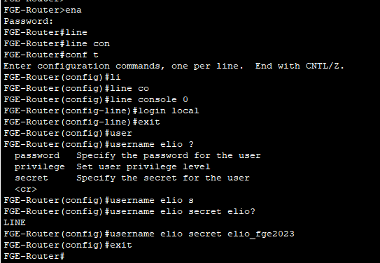

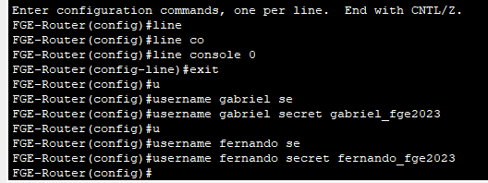

 |  |  | Establecer minimo para los pass de 8 caracteres

 |  |  | Cerrar sesion despues de 1 minuto de inactividad

 |  |  | Configuarcion para habilitar Telnet/acceso remoto
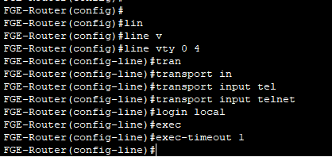

 |  |  | Bloquear despues de 3 intentos fallidos (solo funciona para acceso remoto)

 |  |  | Guardar los intentos fallidos

 |  |  | Ver informacion de login que se configuro

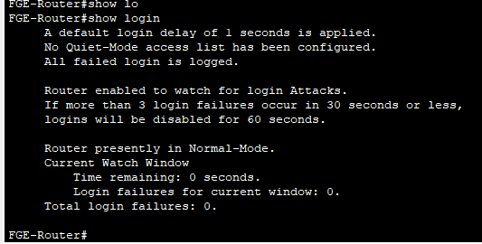

 |  |  | Ver los equipos que se han conectado

 |  |  | Ver intentos fallidos de login

